1-4 классы
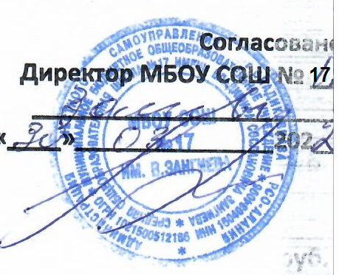
Согласовано: |  |  | Утверждаю:

_______________

"____"__________2021г

Меню на "04" марта 2022 г. МБОУ СОШ 17 им. В.Зангиева г.Владикавказа
Сезон: зимне-весенний
Возрастная категория: 7 - 11 лет
№ п/п | Номер рецептуры № | Наименование блюда | Масса порции, г | Пищевая ценность (г) |  |  | Энергетическая ценность (ккал)
 |  |  |  | Белки, г | Жиры, г | Углеводы, г
1 | 2 | 3 | 4 | 6 | 7 | 8 | 9
День 5 | Завтрак
 | 15/М | Сыр полутвердый | 15 | 3.9 | 3.92 | 0.0 | 50.9
 | 232/М | Хек запеченный с соусом томатным | 90/30 | 12.09 | 5.61 | 8.46 | 132.7
 | 128/М | Картофельное пюре | 150 | 3.07 | 4.71 | 22.03 | 142.8
 | 377/М | Чай с сахаром и лимоном | 180/10/7 | 0.05 | 0.01 | 10.16 | 40.9
 |  | Хлеб пшеничный | 40 | 3.04 | 0.4 | 19.32 | 93.0
 | 338/М | Мандарин | 100 | 0.8 | 0.2 | 7.5 | 35.0
 |  | Итого: | 622 | 22.95 | 15.85 | 67.47 | 504.3
 | Обед:
 | 62/М | Салат из отварной моркови с сыром | 60 | 2.18 | 4.61 | 3.31 | 63.45
 | 99/М | Суп из овощей со сметаной, 200/5 | 205 | 1.43 | 3.95 | 8.66 | 75.91
 | 232/М | Хек запеченный с соусом томатным, 90/30 | 120 | 12.09 | 5.61 | 8.46 | 132.69
 | 128/М | Картофельное пюре | 150 | 3.27 | 4.71 | 22.03 | 143.59
 | 342/М | Компот из свежих яблок, 180/10 | 180 | 0.14 | 0.14 | 13.51 | 55.86
 |  | Хлеб пшеничный | 20 | 1.58 | 0.2 | 9.66 | 46.76
 |  | Хлеб ржаной | 40 | 2.64 | 0.48 | 15.86 | 78.32
 | 338/М | Мандарин | 100 | 0.8 | 0.2 | 7.5 | 35.00
 | Итого за Обед |  | 875 | 24.13 | 19.9 | 88.99 | 631.58

